notes
Zn | STB severity / proportion of sporulating area (with pycnidia) on leaf n | leaves are numbered from top to bottom
Sn | Senescence / % non green area (includes disease) on leaf n | leaf 1 = flag leaf = last / top leaf
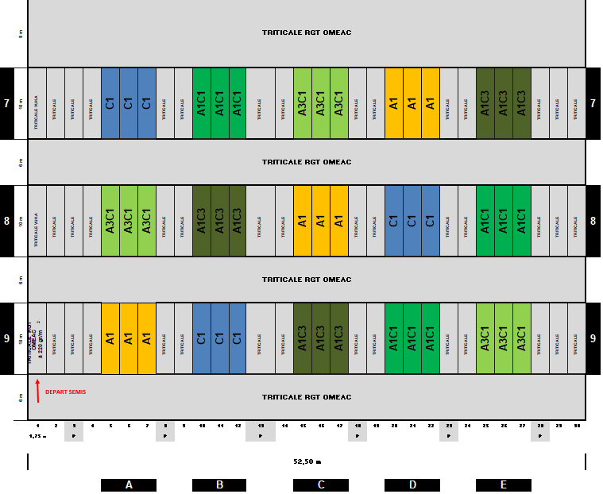

 |  | Trat | Apache | Cellule
 |  | A1 | 100% | 0%
 |  | A3C1 | 75% | 25%
 |  | A1C1 | 50% | 50%
 |  | A1C3 | 25% | 75%
 |  | C1 | 0% | 100%

 |  |  | Sowing | Scoring
 |  | 2020 | 2019-10-26 | 2020-06-02
 |  | 2021 | 2020-10-22 | 2021-06-14
 |  | 2022 | 2021-10-26 | 2022-06-03

